CRB審査チェックシート
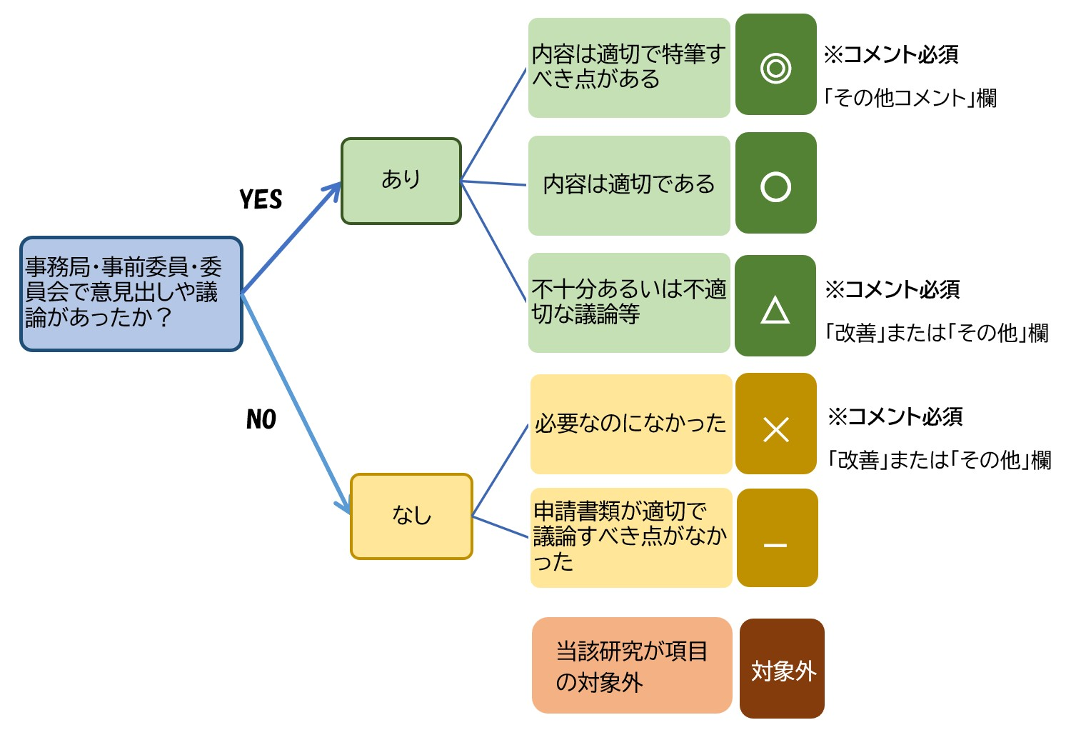
CRB審査チェックシート【令和6年度版】

評価日： 西暦 年 月 日
委員会名：
審査区分： 新規審査 ・ 継続審査 （〇をつける）
研究課題名：

評価者 ※氏名・所属・参加方法（全員を記載してください。参加方法は現地、WEB等を記載してください。）
氏 名 | 所 属 名 | 参加方法（現地、WEB等）

※この項目の多くは「特定臨床研究審査委員会の審査の視点」を参照にしています。
1．科学性
評価項目、評価ポイント | 評価基準 | 評価 | 改善を要する点 | その他のコメント
（１）臨床研究の分野の特性に応じた科学的合理性を審査している。
■背景と目的 １)当該研究に至る根拠が合理的である。 ２)当該研究の目的や仮説が適切である。
■研究デザイン １)研究デザインが適切である。 ２)介入の内容と時期は適切である。 ３)登録および割付は適切である。（ランダム化、盲検化を含む） ４)プラセボの使用は妥当である。 ５)サンプルサイズの設定根拠が適切である。 ６)医薬品の用量・用法等の設定根拠が適切である。 ７)医療機器の使用方法等の設定根拠が適切である。 ８)エンドポイント及び評価指標が適切である。 a)客観的指標である。 b)サロゲートエンドポイントが使用される場合は、それが適切である。 c)スケールが使用される場合は、それが適切である。 ９)測定項目や検査項目が、エンドポイントおよび被験者の安全性の確保の観点から適切である。
■実施可能性 １)設備、人員、予算、研究期間、実施施設数等の観点から実施可能性が高い。 | 〇：各実施医療機関において設備や人員（研究分担医師の人数（極端に少ない等）、複数の診療科で実施する場合の連携体制など）が確保されていることを確認し、不十分な場合等には指摘している。 〇：予算や研究期間（CRB審査やjRCT手続きに要する期間を含める）が確保されていることを確認し、不十分な場合等には指摘している。
２)当該研究を実施するにあたり、研究責任・分担医師の知識・経験は十分である。
■対象者の選択 １)適格基準（選択基準・除外基準）は、適切に設定され、その根拠が示され的確に審議されている。 | 〇：以下（1）～（5）項目の観点から審議されている。 （1）対象となる集団が試験の目的と一致している。 （2）検査値等の数値を用いて客観的な基準となっている。 （3）除外基準は、選択基準で示される対象集団には属するが、試験に組み入れることが倫理的でない対象(妊婦など)、有効性・安全性の評価に影響を及ぼすと判断される対象(重度の合併症を有するなど)を除外している。 （4）選択基準と除外基準が同じ基準を示していない。 （5）学会等で標準的に使用されている評価基準を用いる場合、ガイドラインの名称のみではなく具体的な基準を明記されている。
■独立データモニタリング委員会の設置 １)独立データモニタリング委員会の必要性が議論され、実施される場合はその構成等が適切である。
■統計学的事項 １)解析対象集団は適切である。 ２)中間解析の実施は妥当である。 ３)統計解析手法は適切である。
科学性について、その他気づいたことがあれば記載してください。

2．倫理性
評価項目、評価ポイント | 評価基準 | 評価 | 改善を要する点 | その他のコメント
（１）社会的及び学術的意義を有する臨床研究であることを審査している。
１)医療や公衆衛生の改善に資する研究成果が得られる見込みがある。 ２)先行研究との関係で新規性・独創性を有している。
（２）リスク・ベネフィット評価について審査している。
１)身体的・心理的リスクや負担が把握されている。 ２)社会的・経済的リスクや負担が把握されている ３)実施体制の整備、医療スタッフの配置、適格基準や中止基準の設定等の観点から、リスクや負担が最小化されている。 ４)対象者の被るリスクや負担は、期待される利益（臨床研究の対象者への治療上の利益及び研究が社会にもたらす社会的利益）に照らして適切である。
（３）インフォームド・コンセントに係る事項について審査している。（説明同意文書だけでなく、プロトコールも参照してください。）
■様式 １)説明文書が研究対象者にとって理解しやすく記載されている。 ２)必要に応じて、代諾者、立ち合い人が置かれており、署名欄がある。 ３)必要に応じて、インフォームド・アセント文書が準備されている。
■説明内容 １)臨床研究と日常診療が区別されている。 ２)目的と背景が適切に記載されている。 ３)研究方法（ランダム化、プラセボの有無とその必要性を含む）が適切に記載されている。 ４)参加する利益・不利益が適切に記載されている。 ５)健康被害への対応（補償の内容を含む）が適切に記載されている。 ６)来院検査スケジュールがわかりやすく記載されている。 ７)研究に参加しない場合の選択肢、標準的治療が適切に記載されている。 ８)研究対象者が負担する費用が明確に記載されている。 ９)研究者や研究組織について（企業の関与、COIを含む）、適切に記載されている。 10)質問・相談の連絡先が適切に記載されている。 11)データシェアリングについて記載されている。
■自発性の担保 １)研究参加に関して、強制力が働いていない、又は強制力が働くことを取り除くような配慮がなされている。 ２)研究参加に対する不当な誘因がない（負担軽減費は適切か等）。
（４）社会的に特別に配慮を必要とする者への適切な対応について審査している。
１)臨床研究の目的を達成する上で、よりリスクの低い集団を対象者にすることはできない。 ２)対象者の特徴に応じた適切な支援体制が用意されている。
（５）臨床研究に利用する個人情報の適正な管理について審査している。
１)個人情報取得の手続きが適切である。 ２)個人情報の管理体制が適切である。
（６）研究終了後の対応について審査している。
１)研究対象者に効果がみられた場合の対応が適切である。 ２)研究終了時、試験薬等を中止することは問題ないか。
倫理性について、その他気づいたことがあれば記載してください。

3．信頼性
評価項目、評価ポイント | 評価基準 | 評価 | 改善を要する点 | その他のコメント
（１）臨床研究の質及び透明性の確保について審査している。
■利益相反 １)薬剤、医療機器等の提供、役務提供を含む利益相反の有無、および有りの場合、情報公開されマネジメントされている。
■トレーサビリティ １)試料・情報の保管体制及び保管期間が適切である。
■品質管理と品質保証 １)モニタリング実施者の要件が適切である。 ２)モニタリング計画の手法・実施時期・報告手順が適切である。 ３)監査の要不要が議論され、その判断が適切である。 ４)監査が実施される場合は、監査実施者の要件が適切である。 ５)監査が実施される場合は、手法・実施時期・報告手順が適切である。
信頼性について、その他気づいたことがあれば記載してください。

４．その他
評価項目、評価ポイント | 評価基準 | 評価 | 改善を要する点 | その他のコメント
（１）当該研究について、報告事項の記載の適切性について審査している。
１)疾病等報告、不具合報告について内容が適切である。 ２)不適合報告（重大な不適合）について内容が適切である。 ３)定期報告、総括報告書について内容が適切である。
（２）試験薬・機器の管理について審査している。
１)試験薬の管理が適切である ２)試験機器の管理が適切である
（３）多施設共同研究の場合に各実施施設においても研究計画書等が適切に使用できることを審査している。
１)多施設共同研究の場合に各実施施設においても適切な研究計画書、説明文書である。 ２)多施設共同研究の場合の研究計画書、説明文書について変更可能な箇所と不可の箇所が明確である。
その他について、気が付いたことがあれば記載してください。

評価シートを使用した感想
他に追加すべき評価項目や変更すべき評価項目、使い心地について記載してください。

その他
何か他にコメントがあれば記載してください。

記入方法
評価欄
CRB審査チェックシート

＜CRB審査チェックシート＞
このチェックシートは委員会の事前の事務局チェック、事前の委員会委員の意見出し、委員会審議を通して、CRB審議が適切に実施されているかを評価するために使用します。

＜評価方法＞
・各項目の評価ポイントを参考に右の評価アルゴリズムに従って評価及びコメントを記載してください。

＜注意点①：評価ポイント＞
評価ポイントは例を示したものであり、これらのみの観点から評価するものではありません。これらを含めて総合的に判断してください。
＜注意点②：評価項目＞
評価項目すべてにわたって、当日の委員会で議論されることを求めるものではありません。事前の事務局チェック、事前の委員会委員の意見出し、委員会審議全体を通して評価してください。
<注意点③：意見出しや議論がなかった場合＞
事前の事務局チェック、事前の委員会委員の意見出し、委員会審議全体を通して触れられることがなかった項目については、議論すべき課題があったにもかかわらず議論されていなかった場合には、「×」を記載し、必ずコメントを記載してください。一方、議論すべき課題がなかったため、その点について触れられることがなかったと考えられる場合には、「ー」を記載してください。
＜注意点④：「対象外」の例＞
「社会的に特別に配慮を必要とする者への適切な対応について審査している。」において「特別に配慮を必要とする者」が対象になっていない研究が該当します。
＜提出＞
提出の際には評価者全員の意見をまとめて、1枚に記載してください。

